Datos personales
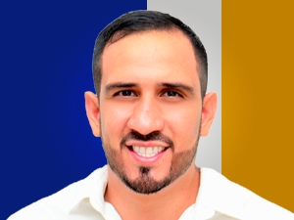

Nombres: | Francisco Andrés
Apellidos: | Cevallos Macías
Facebook: | https://www.facebook.com/CevallosContigo?locale=es_LA
Twitter: | @FA_Cevallos
Descripción:

